Plan1
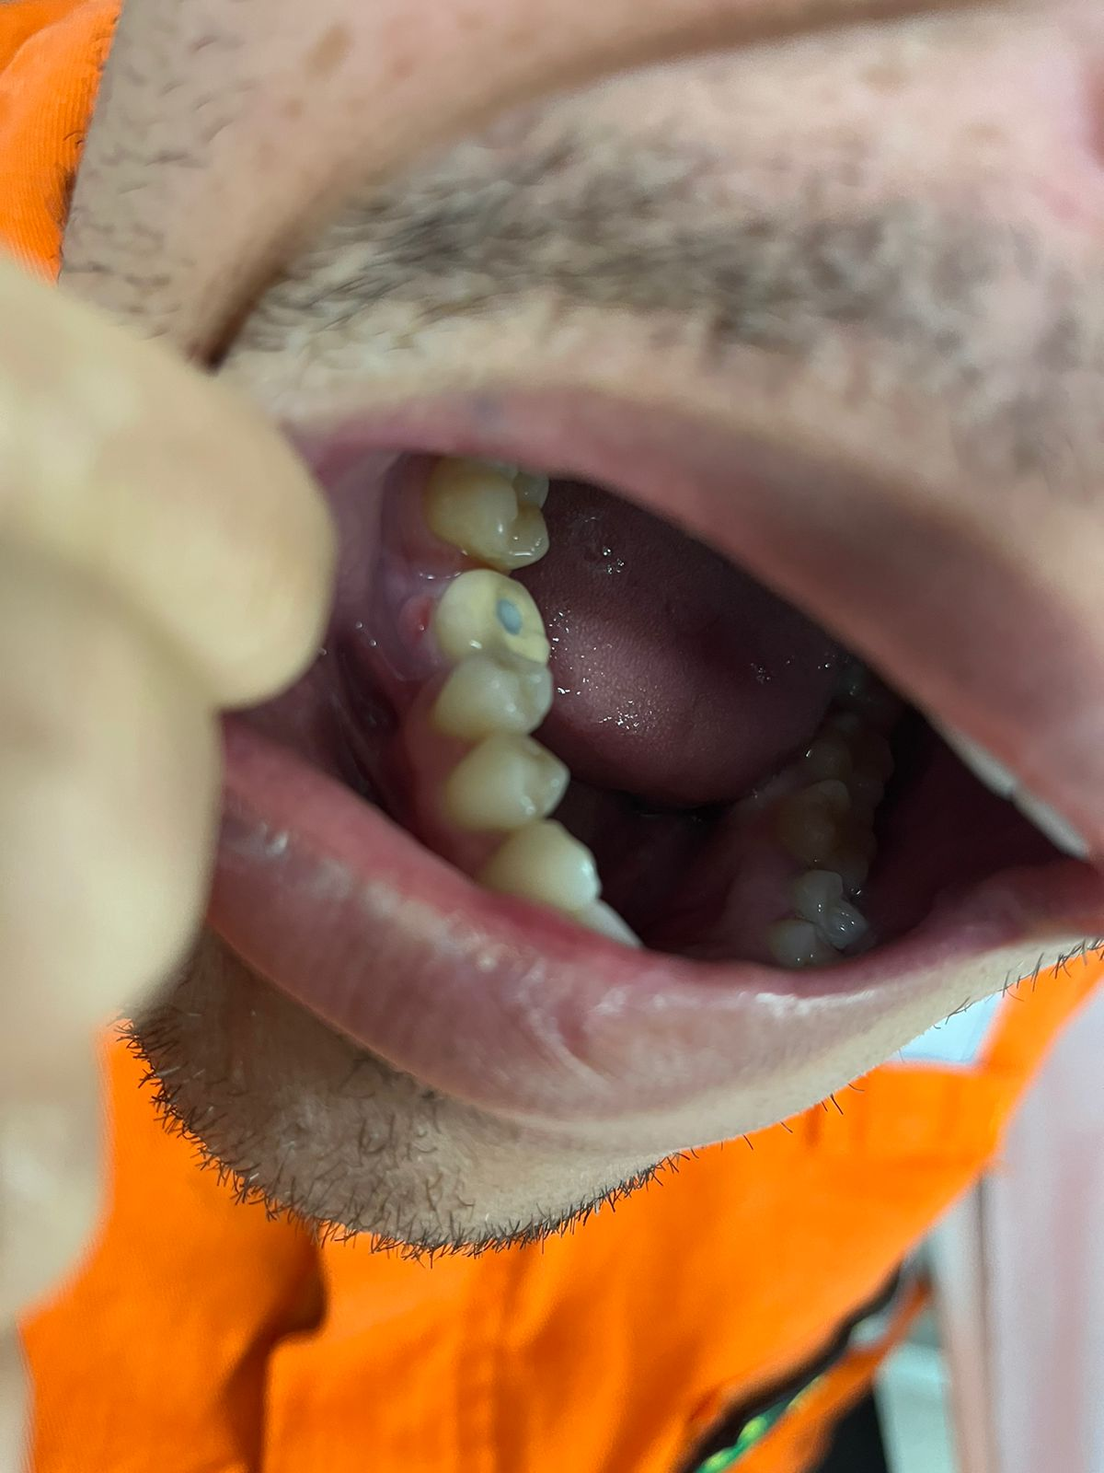
FICHA DE ATENDIMENTO
 | URGÊNCIA/EMERGÊNCIA |  |  | AMBULATÓRIO
Data do Atendimento: | 20.09.2024 |  |  |  |  | Hora: | 17:26:00
Nome do Médico:
Nome do Enfermeiro: | Érika Intatilo Outeiro
DADOS PESSOAIS
Nome do Paciente: | Denis Codeço dos Santos |  |  |  | Data Nascimento: |  | 29.07.1990
Gênero: | Masculino |  |  |  | Nacionalidade: |  | Brasileiro
CPF/PASSAPORTE: | 129.286.067-77 |  |  |  | Data de Embarque: |  | 2024-09-18
Cidade de Residência: | Rio das Ostras |  |  |  | Previsão Desembarque: |  | 0210/2024
Convênio Médico: | Bradesco |  |  |  | Dias embarcado: |  | 03 dias
DADOS PROFISSIONAIS
Empresa: | Trident |  |  | Unidade: | PCE1
Função: | Planejador de manutenção |  |  | Relacionamento |  | X Empresa |  | Terceirizado
E-mail Enfermagem/Embarcação: | PCE1_MEDIC.External@trident-energy.com
INFORMAÇÃO ENFERMAGEM (RELATO DO CASO)

Colaborador compareceu a enfermaria com relato de fisga intermitente, 2/10 em gengiva, ao lado dente segundo pre molar inferior. Está realizando tratamento para implante, SIC. Inicio sintomas hoje pela manhã . Nega outros sintomas .
REGISTRO FOTOGRÁFICO EM ANEXO;

EXAME FÍSICO - Descreve neste campo as informações pertinentes

Colaborador lucido, orientado. Realizado inspeção ,orofaringe sem anormalidade. Região gengiva leve edema ao lado do pre molar inferior . Regão abdminal plano indolor a palpação superfical e profunda. Diurese espontânea e eliminação instestinal presente. Nega Alergia alimentar e medicamentosa.

PA: 120x80mmHg |  | FC: 58bpm |  | TEMP.: 36°C |  |  | Sat.: 98%
ANTECEDENTE PESSOAL
Nega
MEDICAMENTO EM USO
Nega
QUADRO CLÍNICO (De acordo com a entrevista médica)
Paciente queixa de dor/incomodo em região de dente que está em tratamento para realizar implante (SIC)

HIPÓTESE DIAGNÓSTICO
Odontalgia
Classificação: FAC
PRESCRIÇÃO MÉDICA
Ibuprofeno 400mg 1cp VO 8/8h caso dor, por até 5 dias
Compressa de gelo no local 3x ao dia por 20 min

MÉDICO: VICTOR CATRINQUE NASCIMENTO |  |  |  |  | ASSINATURA:
CRM: 16 882 ES
ORIENTAÇÃO
VOO APROVEITAMENTO | ☐ |  | RETORNAR TRABALHO | x |  | EM OBSERVAÇÃO |  | ☐
MEDEVAC | ☐ |  | REPOUSO | ☐ |  | DATA/LOCAL
REAVALIAÇÃO
Data: |  |  | Hora: |  | Médico:

